set_info
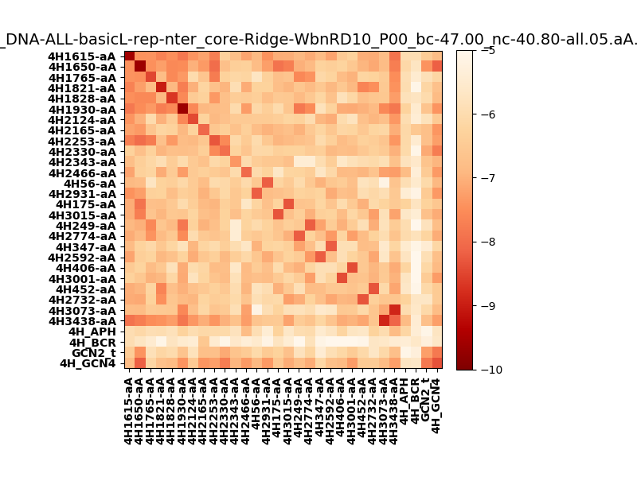
N_pairs: | 23
N_heterodimers: | 7
N_homodimers: | 16
orthogonality_average: | -1.73543310165
orthogonality_average_%: | 34.7086620331
orthogonality_gap: | 2.55599975586
orthogonality_gap_%: | -51.1199951172
N_offtarget_above_min_ontarget: | 814

max_affinity: | -9.63901042938
min_affinity: | -4.67118024826
lower_is_better: | True

binding_min_affinity: | -5.6125497818
binding_min_affinity_%: | 12.250995636

nonbinidng_max_affinity: | -8.16854953766
nonbinidng_max_affinity_%: | 63.3709907532

total_II_pairs: | 49
total_II_pairs_%: | 53.2608695652
total_IN_mismatches: | 0
total_IN_mismatches_%: | 0.0
total_NN_pairs: | 33
total_NN_pairs_%: | 35.8695652174

total_electrostatic_matches: | 162
total_electrostatic_matches_%: | 88.0434782609
total_electrostatic_mismatches: | 6
total_electrostatic_mismatches_%: | 3.26086956522

starting_pos: | f
N_heptades: | 4
N_aminoacids: | 29

ag_helicity: | mean: 50.46 std: 14.75 min: 25.39 max: 80.87
charge: | mean: -0.67 std: 2.52 min: -7.00 max: 6.99
gravy: | mean: 0.06 std: 0.40 min: -1.11 max: 0.44
instability_index: | mean: 10.84 std: 22.53 min: -13.77 max: 102.89
isoelectric_point: | mean: 6.04 std: 1.95 min: 3.72 max: 10.47
normalization_max: | -10
normalization_min: | -5

